vip特权
每日可免费领取VIP经验 | 80

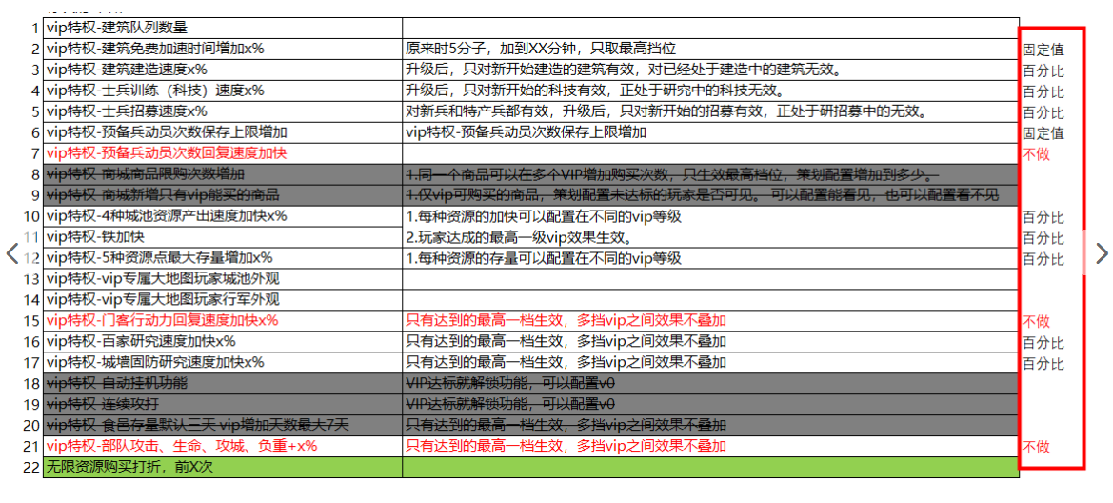
vip特权
vip等级 | 累计充值金额 |  | 对应玩家层级 | 固定值 | 固定值 | 百分比 | 百分比 | 百分比 | 固定值 | 百分比 | 百分比 | 百分比 | 百分比 | 百分比 | 百分比 | 百分比 | 百分比 | 百分比 | 百分比 | 百分比 | 百分比 | 固定值
 |  | 累计VIP经验 |  | 建筑队列 | 建筑免费加速时间增加 | 建筑建造速度 | 士兵训练速度 | 士兵招募速度 | 动员次数保存上限 | 伐木场产出加速 | 采石场产出加速 | 铜矿产出加速 | 农田产出加速 | 冶炼厂产出加速 | 伐木场存量增加 | 采石场存量增加 | 铜矿存量增加 | 农田存量增加 | 冶炼厂存量增加 | 百家学馆钻研加速 | 城防营固防科技加速 | 资源购买打折次数
0 | 0 | 0 | 非r | 0 | 0 | 0.0% | 0.0% | 0 | 0 | 0.0% | 0.0% | 0.0% | 0.0% | 0.0% | 0 | 0 | 0 | 0 | 0 | 0.0% | 0.0% | 0
1 | 30 | 300 | 非r~小r | 1 | 0 | 1.0% | 0.0% | 0 | 0 | 3.0% | 3.0% | 3.0% | 3.0% | 0.0% | 0 | 0 | 0 | 0 | 0 | 0.0% | 0.0% | 0
2 | 200 | 2000 | 小r | 1 | 300 | 2.0% | 2.0% | 0 | 2 | 6.0% | 6.0% | 6.0% | 6.0% | 0.0% | 0 | 0 | 0 | 0 | 0 | 0.0% | 10.0% | 0
3 | 500 | 5000 | 小r~中r | 1 | 300 | 3.5% | 4.0% | 0 | 2 | 9.0% | 9.0% | 9.0% | 9.0% | 0.0% | 0 | 0 | 0 | 0 | 0 | 1.5% | 10.0% | 0
4 | 2000 | 20000 | 中r | 2 | 600 | 5.0% | 6.0% | 0 | 3 | 12.0% | 12.0% | 12.0% | 12.0% | 4.0% | 0 | 0 | 0 | 0 | 0 | 3.0% | 20.0% | 0
5 | 5000 | 50000 | 中r | 2 | 600 | 6.5% | 8.0% | 0 | 3 | 15.0% | 15.0% | 15.0% | 15.0% | 8.0% | 0 | 0 | 0 | 0 | 0 | 4.5% | 20.0% | 0
6 | 10000 | 100000 | 中r | 2 | 600 | 8.0% | 10.0% | 0 | 3 | 18.0% | 18.0% | 18.0% | 18.0% | 12.0% | 0 | 0 | 0 | 0 | 0 | 6.0% | 20.0% | 0
7 | 20000 | 200000 | 大r | 3 | 900 | 10.0% | 12.0% | 0 | 5 | 21.0% | 21.0% | 21.0% | 21.0% | 16.0% | 0 | 0 | 0 | 0 | 0 | 7.5% | 30.0% | 0
8 | 50000 | 500000 | 大r | 3 | 900 | 11.5% | 14.0% | 0 | 5 | 24.0% | 24.0% | 24.0% | 24.0% | 20.0% | 0 | 0 | 0 | 0 | 0 | 10.0% | 30.0% | 0
9 | 80000 | 800000 | 大r | 3 | 900 | 13.0% | 16.0% | 0 | 5 | 27.0% | 27.0% | 27.0% | 27.0% | 25.0% | 0 | 0 | 0 | 0 | 0 | 12.5% | 30.0% | 0
10 | 120000 | 1200000 | 超r | 3 | 1500 | 15.0% | 20.0% | 0 | 5 | 30.0% | 30.0% | 30.0% | 30.0% | 30.0% | 0 | 0 | 0 | 0 | 0 | 15.0% | 40.0% | 0

 | 0 |  | 非r | 0 | 0 | 0 | 0 | 0 | 0 | 0 | 0 | 0 | 0 | 0 | 0 | 0 | 0 | 0 | 0 | 0 | 0 | 0
 | 198 |  | 小r | 0 | 300 | 0.02 | 0.02 | 0 | 2 | 0.06 | 0.06 | 0.06 | 0.06 | 0.06 | 0 | 0 | 0 | 0 | 0 | 0.02 | 0.1 | 0
 | 2000 |  | 中r | 1 | 600 | 0.05 | 0.06 | 0 | 3 | 0.14 | 0.14 | 0.14 | 0.14 | 0.14 | 0 | 0 | 0 | 0 | 0 | 0.05 | 0.2 | 0
 | 20000 |  | 大r | 2 | 900 | 0.1 | 0.12 | 0 | 5 | 0.22 | 0.22 | 0.22 | 0.22 | 0.22 | 0 | 0 | 0 | 0 | 0 | 0.1 | 0.3 | 0
 | 150000 |  | 超r | 2 | 1500 | 0.15 | 0.2 | 0 | 5 | 0.3 | 0.3 | 0.3 | 0.3 | 0.3 | 0 | 0 | 0 | 0 | 0 | 0.15 | 0.4 | 0

